Hoja 2
Frecuencia (Khz) | Vpp-Emisor (V) | Vpp-Receptor (mV) | Escala-receptor (mV)
35 | 7.12 | 10 | 50
36 |  | 32 | 50
37 |  | 74 | 50
Vpp-Receptor (mV) contra Frecuencia (Khz)
 | Vpp-Receptor (mV)
35 | 10
36 | 32
37 | 74
38 | 188
38.1 | 202
38.2 | 214
38.3 | 232
38.4 | 256
38.5 | 292
38.6 | 324
38.7 | 372
38.8 | 448
38.9 | 528
39 | 640
39.1 | 736
39.2 | 816
39.3 | 848
39.4 | 856
39.5 | 840
39.6 | 816
39.7 | 808
39.8 | 800
39.9 | 784
40 | 744
40.1 | 704
40.2 | 616
40.3 | 496
40.4 | 384
40.5 | 296
40.6 | 224
40.7 | 180
40.8 | 148
40.9 | 120
41 | 102
41.1 | 86
41.2 | 72
41.3 | 60
41.4 | 49
41.5 | 42
41.6 | 36
41.7 | 32
41.8 | 30
41.9 | 29
42 | 33
43 | 28
44 | 17
45 | 14
38 |  | 188 | 50
38.1 |  | 202 | 50
38.2 |  | 214 | 50
38.3 |  | 232 | 50
38.4 |  | 256 | 50
38.5 |  | 292 | 100
38.6 |  | 324 | 100
38.7 |  | 372 | 100
38.8 |  | 448 | 100
38.9 |  | 528 | 100
39 |  | 640 | 200
39.1 |  | 736 | 200
39.2 |  | 816 | 200
39.3 |  | 848 | 200
39.4 |  | 856 | 200
39.5 |  | 840 | 200
39.6 |  | 816 | 200
39.7 |  | 808 | 200
39.8 |  | 800 | 200
39.9 |  | 784 | 200
40 |  | 744 | 200
40.1 |  | 704 | 200
40.2 |  | 616 | 200
40.3 |  | 496 | 200
40.4 |  | 384 | 200
40.5 |  | 296 | 200
40.6 |  | 224 | 100
40.7 |  | 180 | 100
40.8 |  | 148 | 100
40.9 |  | 120 | 50
41 |  | 102 | 20
41.1 |  | 86 | 50
41.2 |  | 72 | 50
41.3 |  | 60 | 50
41.4 |  | 49 | 20
41.5 |  | 42 | 20
41.6 |  | 36 | 20
41.7 |  | 32 | 20
41.8 |  | 30 | 20
41.9 |  | 29 | 20
42 |  | 33 | 10
43 |  | 28 | 10
44 |  | 17 | 10
45 |  | 14 | 10

Hoja 3
Vpp | Vr | Escala generador | Escala receptor
1 | 0.704
2 | 1.34
3 | 2.02
4 | 2.6
5 | 3.16 | 2 | 1
6 | 3.56 | 2 | 1
 | Vr
1 | 0.704
2 | 1.34
3 | 2.02
4 | 2.6
5 | 3.16
6 | 3.56
7 | 4.08
8 | 4.64
9 | 5.12
10 | 5.66
11 | 6.32
12 | 6.96
13 | 7.2
14 | 7.77
15 | 8.32
16 | 8.8
17 | 9.3
18 | 10.2
19 | 10.6
20 | 11.4
21 | 11.6
22 | 12.2
7 | 4.08 | 2 | 1
8 | 4.64 | 2 | 1
9 | 5.12 | 2 | 1
10 | 5.66 | 2 | 1
11 | 6.32 | 2 | 1
12 | 6.96 | 2 | 2
13 | 7.2 | 5 | 2
14 | 7.77 | 5 | 2
15 | 8.32 | 5 | 2
16 | 8.8 | 5 | 2
17 | 9.3 | 5 | 2
18 | 10.2 | 5 | 5
19 | 10.6 | 5 | 5
20 | 11.4 | 5 | 5
21 | 11.6 | 5 | 5
22 | 12.2 | 5 | 5

Hoja 5
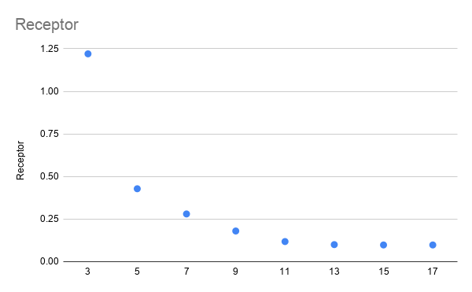
Transmisor | Receptor | Frec-Teorica | Frec-real |  | Resonancia | 39.46
10 | 1.22 | 39.46 | 39.46 | 1
9.8 | 0.428 | 13.21 | 13.21 | 3
 | 0.28 | 7.8 | 8 | 5
 | 0.18 | 5.2 | 5.65 | 7
 | 0.118 | 4.38 | 4.47 | 9
 | 0.1 | 3.58 | 3.26 | 11
 | 0.098 | 3.03 | 2.85 | 13
 | 0.098 | 2.6 | 2.45 | 15
 | 0.082 | 2.32 | 2.17 | 17

